작성 방법 안내
 | 주문 변경 요청서 작성 안내 :
주문 변경 요청서 작성을 위해 발송된 '주문확인서'의 항목들을 이용 바랍니다.

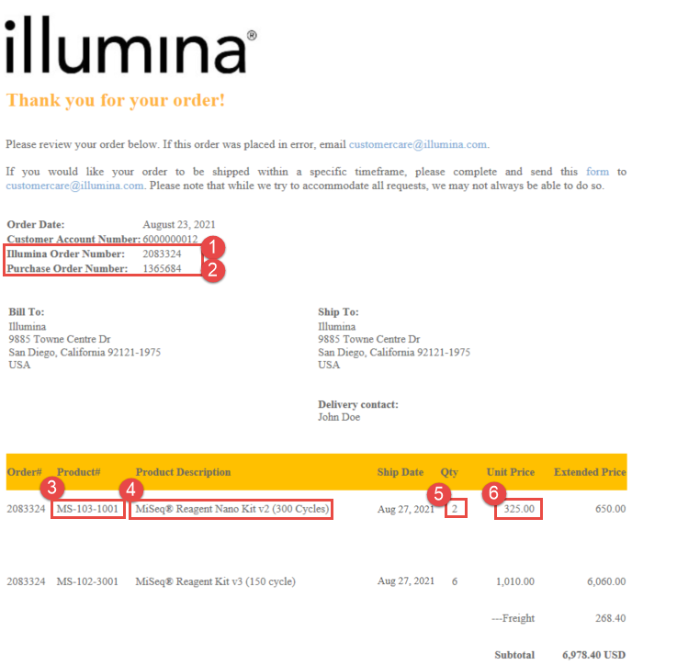
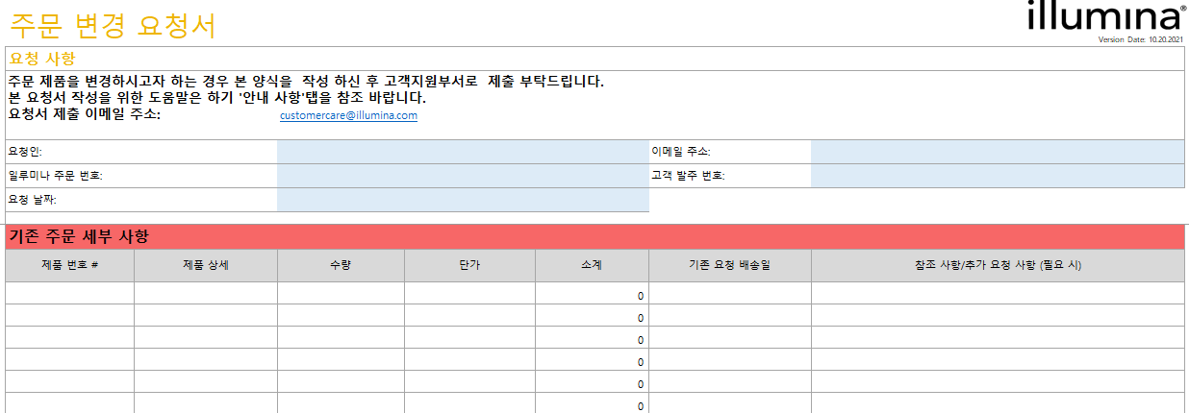

1
2

3
4
5
6

7

